Foglio1
FOTO | DESCRIZIONE | EAN | SCADENZA | QUANTITA' | PEZZI PER BANCALE | PEZZI PER COLLO | COLLI PER BANCALI | BANCALI
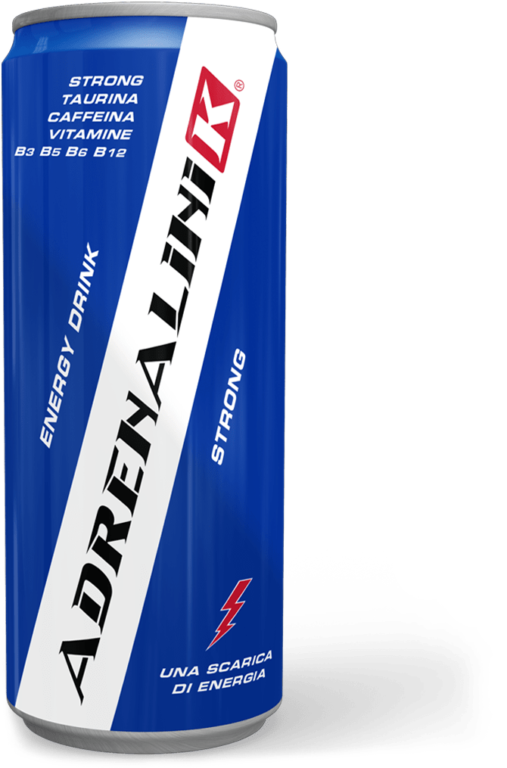 | ADRENALINIK STRONG. (COLORE LATTINA BLU) 250 ml | 8052283320001 | 2021-08-27 | 28800 | 2880 | 24 | 120 | 10
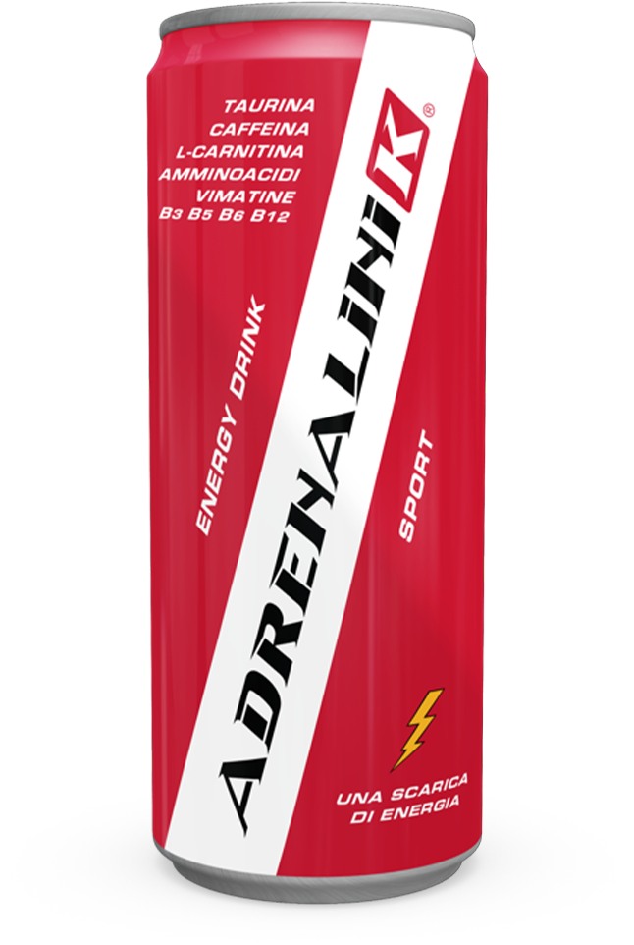 | ADRENALINIK SPORT (COLORE LATTINA ROSSO) 250 ml | 8052283320025 | 2021-10-17 | 31680 | 2880 | 24 | 120 | 11
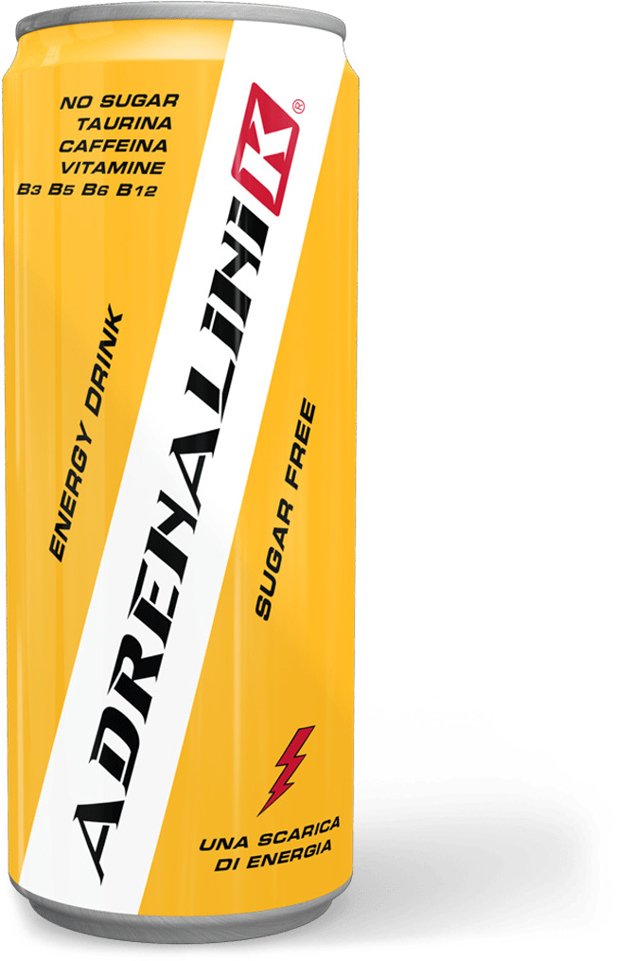 | ADRENALINIK SUGAR FREE (COLORE LATTINA ORO) 250 ml | 8052283320049 | 2021-08-26 | 31680 | 2880 | 24 | 120 | 11
 |  |  |  | 92160 |  |  |  | 32

